Guide d'utilisation
Utilisation du template du registre des demandes de changement

I. Exploitation du fichier
Rendez-vous dans la feuille Demandes de changement", et remplissez les colonnes suivantes :
ID : | Suivez la numérotation des ID dans l'ordre chronologique
Date: | Renseignez la date de la demande de changement
Demandeur: | Nommez la personne à l'origine de la demande
Description du changement: | Décrivez la nature et les spécificités du changement demandé
Pourquoi le changement est demandé: | Motivez le changement en détaillant la raison à l'origine de sa demande
Bénéfice attendu: | Décrivez le bénéfice attendu
Impact: | Choisissez dans la liste déroulante un élément que vous considérez comme impact. Vous pouvez choisir un ou plusieurs éléments pour chaque demande de changement. Ainsi, si vous souhaitez ajouter Budget et Echéancier en même temps procédez comme suit : 1. Cochez Budget 2. Réouvrez la liste déroulante et cochez Echéancier
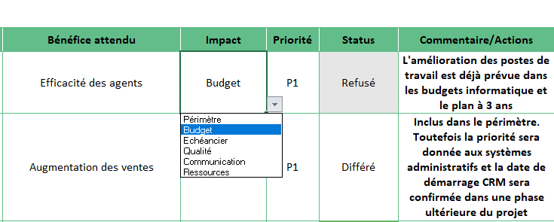
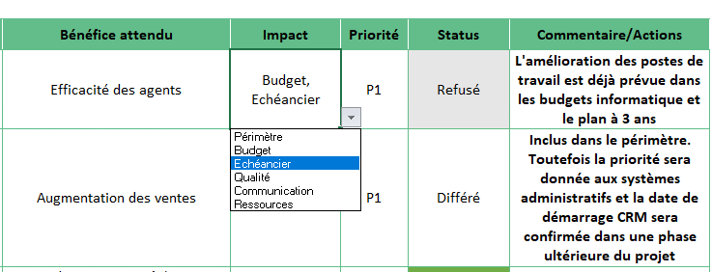

 | 3. Si vous ne souhaitez garder qu'un seul élément : "Budget" par exemple. Effacez le contenu de la cellule et recochez Budget.
Priorité: | Mettez un ordre de priorité à vos demandes, en choisissant entre 1 et 4.
Statut: | Statuez le traitement des demandes, en choisissant entre : en attente, approuvé, refusé, et différé. Il y'a un code couleur pour deux valeurs : vert pour 'approuvé' et gris pour 'refusé'.
Commentaires/actions: | Notez les commentaires et actions

II. Personnalisation du fichier
Feuille "registre des risques"
Pour ajouter une ligne à la fin du tableau, il suffit de copier la dernière ligne et la coller juste en-dessous.

Feuille "Paramétres"
Ajout, suppression, ou modification d'un élément
Toute modification est possible depuis la feuille "Paramétres".
Pour ajouter un nouvel élément , il suffit de taper le nouveau libellé juste en dessous de la dernière ligne, comme montré dans la capture ci-dessous :

Pour supprimer un élément, il suffit de sélectionner le champ à supprimer. Ensuite cliquez sur le bouton de suppression en rouge, comme montré dans la capture ci-dessous

Pour simplement changer un libellé et sa valeur, il suffit de remplacer ces données en tapant dessus les nouvelles données.

Ajout ou suppression d'une colonne
Si vous souhaitez ajouter ou supprimer une colonne qui se trouve après la colonne "Impact",
> Alors vous pouvez le faire directement sans rien changer dans les paramètres.
Par contre, si vous souhaitez ajouter une nouvelle colonne ou supprimer une colonne qui se trouve avant la colonne "Impact",
> Alors il faut d'abord dans la feuille "paramètres" pour ajuster l'ordre des colonnes mentionnées. Cet ajustement de l'ordre des colonnes est nécessaire pour le bon fonctionnement des macros. Voici comment procéder :

Ainsi, en cas d'ajout d'une colonne juste avant la colonne "Impact", vous mettrez le chiffre "9" au lieu de "8" dans les paramètres.

Demandes de changement
Registe des Demandes de Changement

Nom / Code projet |  |  | SAP30/CMRL |  |  |  | Date de création |  | 2022-04-19

Référence |  |  | Stratégie2022/CMRL |  |  |  | Date de la version |  | 2022-04-20

Chef de projet |  |  | Chantal Dupont |  |  |  | Numéro de version |  | V1.1

Service/Organisation |  |  | Confassis S.A.

ID | Date | Demandeur | Description du changement | Pourquoi le changement est demandé | Bénéfice attendu | Impact | Priorité | Status | Commentaire/Actions
1 | 2022-04-06 | Service clients | Inclure un changement du matériel informatique dans le budget | Amélioration des postes de travail | Efficacité des agents | Budget, Périmètre, Echéancier, Qualité | P1 | En attente | L'amélioration des postes de travail est déjà prévue dans les budgets informatique et le plan à 3 ans
2 | 2022-04-08 | Service clients | Inclure CRM dans le périmètre du projet | Efficacité des vendeurs | Augmentation des ventes | Périmètre, Echéancier | P1 | Refusé | Inclus dans le périmètre. Toutefois la priorité sera donnée aux systèmes administratifs et la date de démarrage CRM sera confirmée dans une phase ultérieure du projet
3 | 2022-04-08 | Production | Inclure les chefs d'équipe dans les utilisateurs administratifs | Fonctions administratives seront migrées sur SAP | Nécessaire aux tâches administratives | Budget | P2 | En attente | Besoins confirmés
4 | 2022-04-09 | Finances | Le nettoyage et la correction des données maître sont essentielles à une réussite de l'initiative | Données des anciens systèmes parfois erronées et sources de problèmes | Qualité | Périmètre | P2 | Approuvé | Besoin déjà identifié. Inclusion dans le périmètre prévue.
5 | 2022-04-12 | Chefs de services | Inclusion dans le plan de communication | Besoin d'être informés car nous serons impactés par ces changements | Support de la stratégie | Communication | P1 | En attente | Ces demandes seront inclues dans le plan de communication.
6 | 2022-04-12 | Syndicats | Inclusion dans le plan de communication | Nous ne pouvons apporter notre support que si nous sommes informés de manière transparente | Succès du projet | Communication | P1 | Différé | Ces demandes seront inclues dans le plan de communication.
7 | 2022-04-12 | Sponsor | Responsable du changement issu du CMRL | Il est essentiel à la réussite du projet que le/la responsable du changement soit une responsable du CMRL | Communication ciblée | Communication | P2 | En attente | Ce besoin est accepté de toutes les parties. En attente de nomination de la personne assignée à ce poste.
8
9
10

